Sheet1
保险经纪
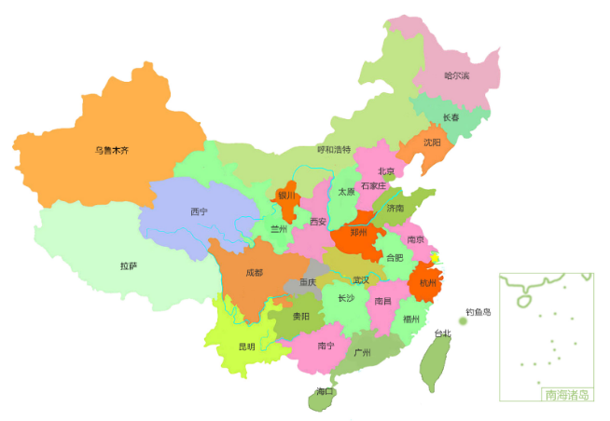
经纪费收入
河北 | 1
湖北 | 2
河南 | 3
广东 | 4
山西 | 5
陕西 | 6
广西 | 7
辽宁 | 8
深圳 | 9
湖南 | 10
海南 | 11
北京 | 12
吉林 | 13
江西 | 14
江苏 | 15
四川 | 16
厦门 | 17
山东 | 18
天津 | 19
上海 | 20
总公司 | 21
台州利民保项目

经纪费收入（万元）
覆盖人群（万人）
20个
1.5亿元
9.5亿元
450个
119家
省级机构
经纪费收入
保费规模
累计签约产品
合作保司
679
272

人力
 | 在册人力
山东 | 0
总公司 | 0
山西 | 1
天津 | 6
深圳 | 9
上海 | 9
广东 | 19
厦门 | 22
吉林 | 27
江西 | 35
四川 | 47
北京 | 57
河南 | 71
陕西 | 73
海南 | 81
河北 | 98
湖北 | 163
湖南 | 206
江苏 | 209
广西 | 234
辽宁 | 699

保费规模
河北 | 1 | 1
湖北 | 2 | 2
河南 | 3 | 3
广东 | 4 | 4
山西 | 5 | 5
陕西 | 6 | 6
广西 | 7 | 7
辽宁 | 8 | 8
深圳 | 9 | 9
湖南 | 10 | 10
海南 | 11 | 11
北京 | 12 | 12
吉林 | 13 | 13
江西 | 14 | 14
江苏 | 15 | 15
四川 | 16 | 16
厦门 | 17 | 17
山东 | 18 | 18
天津 | 19 | 19
上海 | 20 | 20
总公司 | 21 | 21

渠道
机构 | 收入 | 机构 | 保费规模 | 机构 | 在册人力
河北 | 1 | 河北 | 1 | 山东 | 0
湖北 | 2 | 湖北 | 2 | 总公司 | 0
人力
河南 | 3 | 河南 | 3 | 山西 | 1
广东 | 4 | 广东 | 4 | 天津 | 6
山西 | 5 | 山西 | 5 | 深圳 | 9
陕西 | 6 | 陕西 | 6 | 上海 | 9
广西 | 7 | 广西 | 7 | 广东 | 19
辽宁 | 8 | 辽宁 | 8 | 厦门 | 22
深圳 | 9 | 深圳 | 9 | 吉林 | 27
湖南 | 10 | 湖南 | 10 | 江西 | 35
海南 | 11 | 海南 | 11 | 四川 | 47
北京 | 12 | 北京 | 12 | 北京 | 57
吉林 | 13 | 吉林 | 13 | 河南 | 71
江西 | 14 | 江西 | 14 | 陕西 | 73
江苏 | 15 | 江苏 | 15 | 海南 | 81
四川 | 16 | 四川 | 16 | 河北 | 98
厦门 | 17 | 厦门 | 17 | 湖北 | 163
山东 | 18 | 山东 | 18 | 湖南 | 206
天津 | 19 | 天津 | 19 | 江苏 | 209
上海 | 20 | 上海 | 20 | 广西 | 234
总公司 | 21 | 总公司 | 21 | 辽宁 | 699
经纪收入
保费规模

